상품제안서
반투명 원형 로고긴팬시 부채 | 상품코드: F26678

 |  |  |  |  |  |  | 02-412-0044 | www.easy1.co.kr
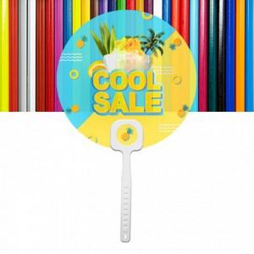

【상세/제작정보】 | 목형비 별도 문의 기본수량 미만 인쇄불가

【인쇄/포장옵션】 | 풀칼라 / 포장불가능

【공급단가】 | 수량 | 1,000~ | 2,000~ | 3,000~ | 5,000~ | 10,000~
*VAT별도 | 단가 | 610원 | 600원 | 580원 | 560원 | 540원

【상품 URL】 | https://dev.easy1.co.kr:443/src/goods_detail.php?gdno=26678

